Fibonacci
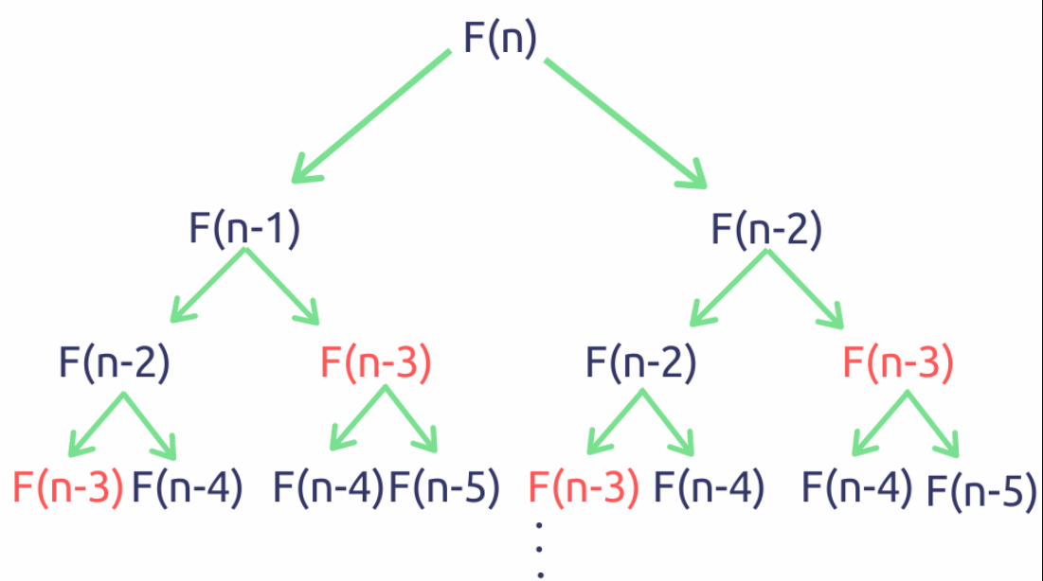
dp[] | 0 | 1 | 1 | 2 | 3 | 5 | 8 | 13 | 21 | 34 | 55 | 89
 | 0 | 1 | 1 | 2 | 3 | 5 | 8 | 12 | 13 | 14 | 15 | 16
 | fib(0) | fib(1) | fib(2) | fib(3) | fib(4) | fib(5) | fib(6) | fib(7)

